04シンボルマーク
厳しい風雪に耐えて、たくましく、心優しく生きる市民です
（大町市民憲章第一章）

 | 市の木／オオヤマザクラ | 数ある桜のなかでも北方に分布し、中部地方では、標高800メートル以上の高地に多く、大町市以南では群落は見られない。ほかの桜が短命で、春を告げた後、早々と散ってしまうのに比べ、オオヤマザクラは、5月半ばを過ぎても、山里で素朴なピンクの花を誇らせている。 － 麗しさのシンボル －
 | 市の花／カタクリ | ユリ科の植物で、万葉時代から‶カタカゴ″の名で知られている。田畑の残雪が消え終らない3月末ころに、芽を出し美しい紫色の花を咲かせる。この花には、‶初恋″という花言葉がつけられていて、山林の中でひそやかに花開く、その初々しい姿には、だれもが、なる程とうなずける。 － 優しさのシンボル －
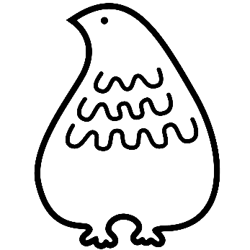 | 市の獣／カモシカ | 国の特別天然記念物に指定されている珍獣で、名前に‶シカ″とつけられているが、実はウシの仲間である。角は雄にも雌にもあり、抜け替わることはない。ふたつに分かれた爪を利用して上手に険しい所を歩くことができ、岩の上などにじっと立っている習性がある。 － たくましさのシンボル －
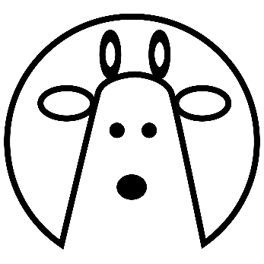 | 市の鳥／ライチョウ | 日本アルプスの中で、2,000メートル以上の高山にのみ生息し、国の特別天然記念物に指定されている。‶ゴロゴロ″と鳴くことから、‶雷鳥″と名づけられた。キジやヤマドリと同じ仲間なので、飛翔はあまり得意でなく、天敵から身を守るために、夏の雄は黒褐色、雌は茶褐色、冬は純白とみごとに衣がえする。 － 愛らしさのシンボル －
 | 総合／木、花、獣、鳥 | 四つのシンポルを総合したもの。市の顔ともいえる美しい自然環境に生息する多くの動植物の中から、北アルプス一番街・大町に最もふさわしい、自然の麗しさ、優しさ、たくましさ、愛らしさのシンボルを選んだもので、「心の豊かさを誇れるまち」にしたいとの願いも込められている。

22人口集中地区別人口・面積・人口密度ＤＩＤｓ
人口集中地区別人口・面積・人口密度 DIDs |  |  |  |  |  | 各年10月1日現在（単位：人・ｋ㎡）
市 | 人 口 |  |  | 面 積 |  |  | 人 口 密 度
 | 人 口 集 中 |  | 全域に対す | 人 口 集 中 |  | 全域に対す | 人 口 集 中
 | 地 区 | 市 全 域 | る人口集中 | 地 区 | 市 全 域 | る人口集中 | 地 区 | 市 全 域
 | (DIDs) |  | 地区の割合 | (DIDs) |  | 地区の割合 | (DIDs)
昭和55年 | 9,201 | 32,966 | 26.8 | 2.2 | 464.16 | 0.47 | 4,152.3 | 71
60 | 8,426 | 32,451 | 26.0 | 2.2 | 464.16 | 0.47 | 3,830.0 | 69.9
平成2年 | 9,691 | 31,597 | 30.7 | 2.7 | 464.84 | 0.58 | 3,589.3 | 68.0
7 | 9,318 | 31,020 | 30.0 | 2.7 | 464.84 | 0.58 | 3,451.1 | 66.7
12 | 8,029 | 31,011 | 25.9 | 2.6 | 464.84 | 0.56 | 3,088.1 | 66.7
17 | 7,535 | 29,798 | 25.3 | 2.6 | 464.84 | 0.56 | 2,954.9 | 64.1
22 | 6,730 | 29,801 | 22.6 | 2.5 | 564.99 | 0.44 | 2,670.6 | 52.7
27 | 5,503 | 28,041 | 19.6 | 2.1 | 565.15 | 0.37 | 2,620.5 | 49.6
令和2年 | - | 26,029 | - | - | 565.15 | - | - | 46.1
資料：国勢調査 |  | 注）平成17年以前は旧大町市の数値である。
 |  | 注） 令和２年国勢調査より、大町市に人口集中地区と定義される地域がないため数値なし。

○人口集中地区の定義
人口集中地区の設定に当たっては、国勢調査基本単位区及び基本単位区内に複数の調査区がある場合は調査区（以下「基本単位区等」という。）を基礎単位として、
①原則として人口密度が1平方キロメートル当たり4,000人以上の基本単位区等が
市区町村の境域内で互いに隣接して、
②それらの隣接した地域の人口が国勢調査時に5,000人以上を有するこの地域を「人口集中地区」とした。
令和２年国勢調査より、大町市の人口集中地区のデータなし。
また、令和２年国勢調査「人口集中地区境域図」は、令和4年3月公表予定。

40一般会計歳入歳出予算構成比
